Sheet2
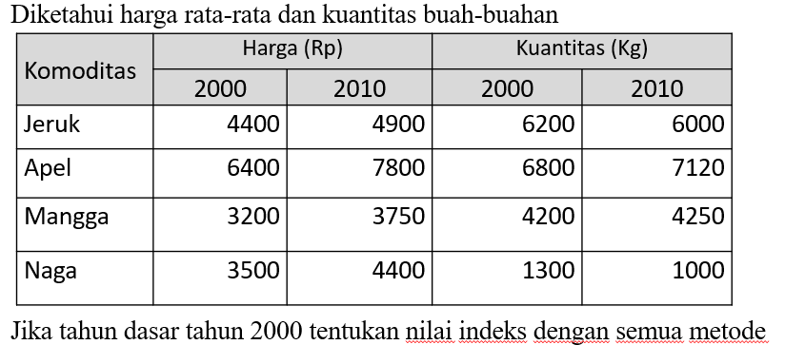
SOAL FORUM

